상품제안서
송월 미니파티케익 세면타월 | 상품코드: F20035

 |  |  |  |  |  |  | 02-412-0044 | www.easy1.co.kr
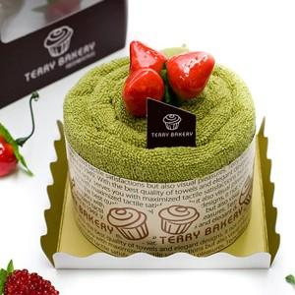

【상세/제작정보】 | 자수인쇄는 별도로 문의주세요

【인쇄/포장옵션】 | 실크 / 포장불가능

【공급단가】 | 수량 | 100~ | 300~ | 500~ | 1,000~ | 3,000~
*VAT별도 | 생크림(백색) | 7,210원 | 6,950원 | 6,690원 | 6,430원 | 6,180원
 | 딸기(분홍) | 7,210원 | 6,950원 | 6,690원 | 6,430원 | 6,180원
 | 녹차(연두) | 7,210원 | 6,950원 | 6,690원 | 6,430원 | 6,180원
 | 초코(갈색) | 7,210원 | 6,950원 | 6,690원 | 6,430원 | 6,180원

【상품 URL】 | https://easy1.co.kr:443/src/goods_detail.php?gdno=20035

